T1
Tabelle 1: Im Stimmregister eingetragene Auslandschweizer/-innen nach Kontinent und Geschlecht, 2020

 | Jahr | Weltweit |  |  | Europa |  |  | Afrika |  |  | Nordamerika |  |  | Südamerika |  |  | Asien |  |  | Ozeanien
 |  | Total | Männer | Frauen | Total | Männer | Frauen | Total | Männer | Frauen | Total | Männer | Frauen | Total | Männer | Frauen | Total | Männer | Frauen | Total | Männer | Frauen
 | 2020 | 11,098 | 5,387 | 5,711 | 7,338 | 3,324 | 4,014 | 261 | 118 | 143 | 1,726 | 899 | 827 | 477 | 265 | 212 | 869 | 569 | 300 | 427 | 212 | 215

Kontinentale Verteilung der im Kanton Aargau stimmregistrierten Auslandschweizer/-innen nach Geschlecht, 2020

 |  |  |  |  | Total | Männer | Frauen
 |  |  |  | Europa | 7338 | 3324 | 4014
 |  |  |  | Afrika | 261 | 118 | 143
 |  |  |  | Nordamerika | 1726 | 899 | 827
 |  |  |  | Südamerika | 477 | 265 | 212
 |  |  |  | Asien | 869 | 569 | 300
 |  |  |  | Ozeanien | 427 | 212 | 215

T2
Tabelle 2: Im Stimmregister eingetragene Auslandschweizer/-innen nach Altersklasse und Geschlecht, 2020

 | Kontinent | Gesamt- total | Alterklasse, in Jahren
 |  |  | 18–19 |  |  | 20–29 |  |  | 30–39 |  |  | 40–49 |  |  | 50–59 |  |  | 60–69 |  |  | 70–79 |  |  | 80–89 |  |  | 90–99 |  |  | 100+
 |  |  | Total | Männer | Frauen | Total | Männer | Frauen | Total | Männer | Frauen | Total | Männer | Frauen | Total | Männer | Frauen | Total | Männer | Frauen | Total | Männer | Frauen | Total | Männer | Frauen | Total | Männer | Frauen | Total | Männer | Frauen
 | Europa | 7,338 | 270 | 132 | 138 | 1,270 | 589 | 681 | 1,203 | 561 | 642 | 1,068 | 470 | 598 | 1,110 | 479 | 631 | 1,140 | 518 | 622 | 893 | 402 | 491 | 340 | 160 | 180 | 44 | 13 | 31 | 0 | 0 | 0
 | Afrika | 261 | 7 | 3 | 4 | 23 | 9 | 14 | 39 | 13 | 26 | 46 | 19 | 27 | 43 | 17 | 26 | 47 | 23 | 24 | 42 | 24 | 18 | 12 | 8 | 4 | 2 | 2 | 0 | 0 | 0 | 0
 | Nordamerika | 1,726 | 79 | 44 | 35 | 348 | 175 | 173 | 333 | 171 | 162 | 264 | 134 | 130 | 307 | 151 | 156 | 203 | 116 | 87 | 123 | 72 | 51 | 55 | 26 | 29 | 14 | 10 | 4 | 0 | 0 | 0
 | Südamerika | 477 | 18 | 9 | 9 | 90 | 42 | 48 | 83 | 44 | 39 | 67 | 36 | 31 | 86 | 49 | 37 | 74 | 43 | 31 | 44 | 31 | 13 | 13 | 9 | 4 | 2 | 2 | 0 | 0 | 0 | 0
 | Asien | 869 | 7 | 5 | 2 | 59 | 24 | 35 | 109 | 66 | 43 | 149 | 84 | 65 | 216 | 145 | 71 | 200 | 148 | 52 | 109 | 82 | 27 | 18 | 13 | 5 | 2 | 2 | 0 | 0 | 0 | 0
 | Ozeanien | 427 | 23 | 16 | 7 | 64 | 35 | 29 | 95 | 45 | 50 | 69 | 33 | 36 | 79 | 36 | 43 | 47 | 23 | 24 | 36 | 20 | 16 | 12 | 3 | 9 | 2 | 1 | 1 | 0 | 0 | 0

Auslandschweizer/-innen: Altersstruktur Weltweit 2020
Auslandschweizer/-innen: Altersstruktur Europa 2020
Auslandschweizer/-innen: Altersstruktur Afrika 2020
Auslandschweizer/-innen: Altersstruktur Nordamerika 2020

 |  |  |  | Männer | Frauen |  |  |  |  |  |  |  |  |  |  | Europa |  | Afrika |  | Nordamerika |  | Südamerika |  | Asien |  | Ozeanien
 |  |  | 18–19 | -209 | 195 |  |  |  |  |  |  |  |  |  |  | Männer | Frauen | Männer | Frauen | Männer | Frauen | Männer | Frauen | Männer | Frauen | Männer | Frauen
 |  |  | 20–29 | -874 | 980 |  |  |  |  |  |  |  |  |  | Total | -132 | 138 | -3 | 4 | -44 | 35 | -9 | 9 | -5 | 2 | -16 | 7
 |  |  | 30–39 | -900 | 962 |  |  |  |  |  |  |  |  |  | Total | -589 | 681 | -9 | 14 | -175 | 173 | -42 | 48 | -24 | 35 | -35 | 29
 |  |  | 40–49 | -776 | 887 |  |  |  |  |  |  |  |  |  | Total | -561 | 642 | -13 | 26 | -171 | 162 | -44 | 39 | -66 | 43 | -45 | 50
 |  |  | 50–59 | -877 | 964 |  |  |  |  |  |  |  |  |  | Total | -470 | 598 | -19 | 27 | -134 | 130 | -36 | 31 | -84 | 65 | -33 | 36
 |  |  | 60–69 | -871 | 840 |  |  |  |  |  |  |  |  |  | Total | -479 | 631 | -17 | 26 | -151 | 156 | -49 | 37 | -145 | 71 | -36 | 43
 |  |  | 70–79 | -631 | 616 |  |  |  |  |  |  |  |  |  | Total | -518 | 622 | -23 | 24 | -116 | 87 | -43 | 31 | -148 | 52 | -23 | 24
 |  |  | 80–89 | -219 | 231 |  |  |  |  |  |  |  |  |  | 0 | -402 | 491 | -24 | 18 | -72 | 51 | -31 | 13 | -82 | 27 | -20 | 16
 |  |  | 90–99 | -30 | 36 |  |  |  |  |  |  |  |  |  | 0 | -160 | 180 | -8 | 4 | -26 | 29 | -9 | 4 | -13 | 5 | -3 | 9
 |  |  | 100+ | 0 | 0 |  |  |  |  |  |  |  |  |  | 0 | -13 | 31 | -2 | 0 | -10 | 4 | -2 | 0 | -2 | 0 | -1 | 1
 |  |  |  |  |  |  |  |  |  |  |  |  |  |  | 0 | 0 | 0 | 0 | 0 | 0 | 0 | 0 | 0 | 0 | 0 | 0 | 0

Auslandschweizer/-innen: Altersstruktur Südamerika 2020
Auslandschweizer/-innen: Altersstruktur Asien 2020
Auslandschweizer/-innen: Altersstruktur Ozeanien 2020

 | Bitte beachten:
 | Zur Verdeutlichung der Struktur unterscheiden sich die horizontalen
 | Skalen der Anzahl Männer und Frauen in den Abbildungen

T4b
Tabelle 4b: Die 20 Länder mit den meisten im Stimmregister eingetragenen Auslandschweizer/-innen nach Geschlecht und Altersklasse, 2020

 | R-Nr. entspricht dem BfS "Code Region"; L-Nr. entspricht dem BfS "Ländercode"
 | Kontinent | Region | R-Nr. | L-Nr. | ISO2 Code | Land | Gesamt- total | Männer |  |  | Frauen
 |  |  |  |  |  |  |  | Total | Alterklasse, in Jahren |  | Total | Alterklasse, in Jahren
 |  |  |  |  |  |  |  |  | 18–64 | 65+ |  | 18–64 | 65+
 | Europa | Nordeuropa | 11 | 8234 | SE | Schweden | 133 | 69 | 54 | 15 | 64 | 55 | 9
 | Europa | Zentraleuropa | 13 | 8207 | DE | Deutschland | 2,680 | 1,211 | 928 | 283 | 1,469 | 1,154 | 315
 | Europa | Zentraleuropa | 13 | 8222 | LI | Liechtenstein | 102 | 55 | 46 | 9 | 47 | 30 | 17
 | Europa | Zentraleuropa | 13 | 8229 | AT | Österreich | 368 | 169 | 129 | 40 | 199 | 159 | 40
 | Europa | Westeuropa | 14 | 8204 | BE | Belgien | 92 | 40 | 31 | 9 | 52 | 38 | 14
 | Europa | Westeuropa | 14 | 8212 | FR | Frankreich | 1,146 | 546 | 412 | 134 | 600 | 440 | 160
 | Europa | Westeuropa | 14 | 8227 | NL | Niederlande | 150 | 66 | 59 | 7 | 84 | 69 | 15
 | Europa | Westeuropa | 14 | 8215 | GB | Vereinigtes Königreich | 526 | 245 | 217 | 28 | 281 | 232 | 49
 | Europa | Südwesteuropa | 15 | 8236 | ES | Spanien | 392 | 169 | 102 | 67 | 223 | 151 | 72
 | Europa | Südeuropa | 16 | 8218 | IT | Italien | 842 | 314 | 225 | 89 | 528 | 366 | 162
 | Europa | Südeuropa | 16 | 8239 | TR | Türkei | 96 | 42 | 32 | 10 | 54 | 49 | 5
 | Afrika | Südafrika | 26 | 8349 | ZA | Südafrika | 105 | 48 | 29 | 19 | 57 | 42 | 15
 | Nordamerika | Nordamerika | 31 | 8423 | CA | Kanada | 430 | 223 | 183 | 40 | 207 | 177 | 30
 | Nordamerika | Nordamerika | 31 | 8439 | US | Vereinigte Staaten | 1,087 | 571 | 480 | 91 | 516 | 446 | 70
 | Südamerika | Mittleres Südamerika | 35 | 8406 | BR | Brasilien | 160 | 91 | 68 | 23 | 69 | 61 | 8
 | Südamerika | Südliches Südamerika | 36 | 8401 | AR | Argentinien | 116 | 61 | 50 | 11 | 55 | 46 | 9
 | Asien | Südostasien | 47 | 8534 | PH | Philippinen | 100 | 60 | 30 | 30 | 40 | 32 | 8
 | Asien | Südostasien | 47 | 8542 | TH | Thailand | 325 | 230 | 127 | 103 | 95 | 70 | 25
 | Ozeanien | Südliches Ozeanien | 56 | 8601 | AU | Australien | 325 | 161 | 136 | 25 | 164 | 132 | 32
 | Ozeanien | Südliches Ozeanien | 56 | 8607 | NZ | Neuseeland | 91 | 45 | 37 | 8 | 46 | 40 | 6

Die 20 Länder mit den meisten im Stimmregister eingetragene Auslandschweizer/-innen, 2020

 |  |  |  |  |  | Deutschland | 2537 | 1140 | 1397
 |  |  |  |  |  | Frankreich | 1114 | 533 | 581
 |  |  |  |  |  | Vereinigte Staaten | 1037 | 542 | 495
 |  |  |  |  |  | Italien | 823 | 303 | 520
 |  |  |  |  |  | Vereinigtes Königreich | 503 | 237 | 266
 |  |  |  |  |  | Kanada | 421 | 221 | 200
 |  |  |  |  |  | Spanien | 367 | 162 | 205
 |  |  |  |  |  | Österreich | 344 | 165 | 179
 |  |  |  |  |  | Thailand | 310 | 223 | 87
 |  |  |  |  |  | Australien | 308 | 151 | 157
 |  |  |  |  |  | Brasilien | 156 | 88 | 68
 |  |  |  |  |  | Niederlande | 138 | 57 | 81
 |  |  |  |  |  | Schweden | 131 | 69 | 62
 |  |  |  |  |  | Argentinien | 111 | 58 | 53
 |  |  |  |  |  | Südafrika | 100 | 49 | 51
 |  |  |  |  |  | Philippinen | 99 | 59 | 40
 |  |  |  |  |  | Liechtenstein | 96 | 49 | 47
 |  |  |  |  |  | Neuseeland | 95 | 46 | 49
 |  |  |  |  |  | Türkei | 91 | 40 | 51
 |  |  |  |  |  | Belgien | 87 | 35 | 52

 |  | Afrika | Westafrika | 24 | 8317 | CM | Kamerun | 1 | 0 | 0 | 0 | 1 | 1 | 0
 |  | Afrika | Zentralafrika | 23 | 8323 | CD | Kongo (Kinshasa) | 1 | 0 | 0 | 0 | 1 | 1 | 0
 |  | Afrika | Westafrika | 24 | 8325 | LR | Liberia | 1 | 0 | 0 | 0 | 1 | 1 | 0
 |  | Afrika | Westafrika | 24 | 8336 | NG | Nigeria | 1 | 0 | 0 | 0 | 1 | 1 | 0
 |  | Afrika | Westafrika | 24 | 8337 | BF | Burkina Faso | 1 | 1 | 0 | 1 | 0 | 0 | 0
 |  | Afrika | Südafrika | 26 | 8340 | ZW | Simbabwe | 1 | 1 | 1 | 0 | 0 | 0 | 0
 |  | Afrika | Ostafrika | 22 | 8346 | SC | Seychellen | 1 | 0 | 0 | 0 | 1 | 1 | 0
 |  | Afrika | Ostafrika | 22 | 8348 | SO | Somalia | 1 | 0 | 0 | 0 | 1 | 1 | 0
 |  | Afrika | Nordafrika | 21 | 8350 | SD | Sudan | 1 | 1 | 1 | 0 | 0 | 0 | 0
 |  | Afrika | Zentralafrika | 23 | 8358 | UG | Uganda | 1 | 0 | 0 | 0 | 1 | 1 | 0
 |  | Südamerika | Zentralamerika | 33 | 8411 | SV | El Salvador | 1 | 0 | 0 | 0 | 1 | 1 | 0
 |  | Südamerika | Zentralamerika | 33 | 8420 | HN | Honduras | 1 | 0 | 0 | 0 | 1 | 0 | 1
 |  | Südamerika | Zentralamerika | 33 | 8429 | NI | Nicaragua | 1 | 0 | 0 | 0 | 1 | 1 | 0
 |  | Südamerika | Karibik | 32 | 8436 | TT | Trinidad und Tobago | 1 | 0 | 0 | 0 | 1 | 1 | 0
 |  | Südamerika | Karibik | 32 | 8481 |  | Niederländische Antillen | 1 | 0 | 0 | 0 | 1 | 0 | 1
 |  | Asien | Westasien | 44 | 8502 | BH | Bahrain | 1 | 1 | 1 | 0 | 0 | 0 | 0
 |  | Asien | Südostasien | 47 | 8504 | BN | Brunei Darussalam | 1 | 1 | 1 | 0 | 0 | 0 | 0
 |  | Asien | Südostasien | 47 | 8505 | MM | Myanmar | 1 | 1 | 1 | 0 | 0 | 0 | 0
 |  | Asien | Westasien | 44 | 8512 | IQ | Irak | 1 | 1 | 1 | 0 | 0 | 0 | 0
 |  | Asien | Südostasien | 47 | 8522 | LA | Laos | 1 | 1 | 1 | 0 | 0 | 0 | 0
 |  | Asien | Nördliches Asien | 41 | 8528 | MN | Mongolei | 1 | 1 | 0 | 1 | 0 | 0 | 0
 |  | Asien | Südasien | 46 | 8529 | NP | Nepal | 1 | 0 | 0 | 0 | 1 | 1 | 0
 |  | Asien | Südwestasien | 45 | 8560 | AM | Armenien | 1 | 0 | 0 | 0 | 1 | 1 | 0

T5
Tabelle 5: Im Stimmregister eingetragene Auslandschweizer/-innen und ihre Nationalrats-Wahlbeteiligung im Vergleich zum gesamten Kanton, 2011, 2015, 2019

 | Wahl- jahr | Wahlberechtigte |  | Wählende |  | Gültige Wahlzettel |  | Beteiligung, in Prozent
 |  | Ausland- schweizer/-innen | Kanton | Ausland- schweizer/-innen | Kanton | Ausland- schweizer/-innen | Kanton | Ausland- schweizer/-innen | Kanton
 | 2011 | 6,634 | 399,092 | 2,053 | 193,601 | 1,982 | 186,934 | 31 | 49
 | 2015 | 8,445 | 414,745 | 1,757 | 200,147 | 1,727 | 197,964 | 21 | 48
 | 2019 | 10,343 | 429,516 | 1,884 | 192,123 | 1,855 | 189,621 | 18 | 45

Entwicklung der Wahlberechtigten und der Nationalrats-Wahlbeteiligung der Auslandschweizer/-innen des Kantons Aargau, 2011, 2015, 2019
Entwicklung der Wahlberechtigten und der Nationalrats-Wahlbeteiligung im gesamten Kanton Aargau, 2011, 2015, 2019

Karten
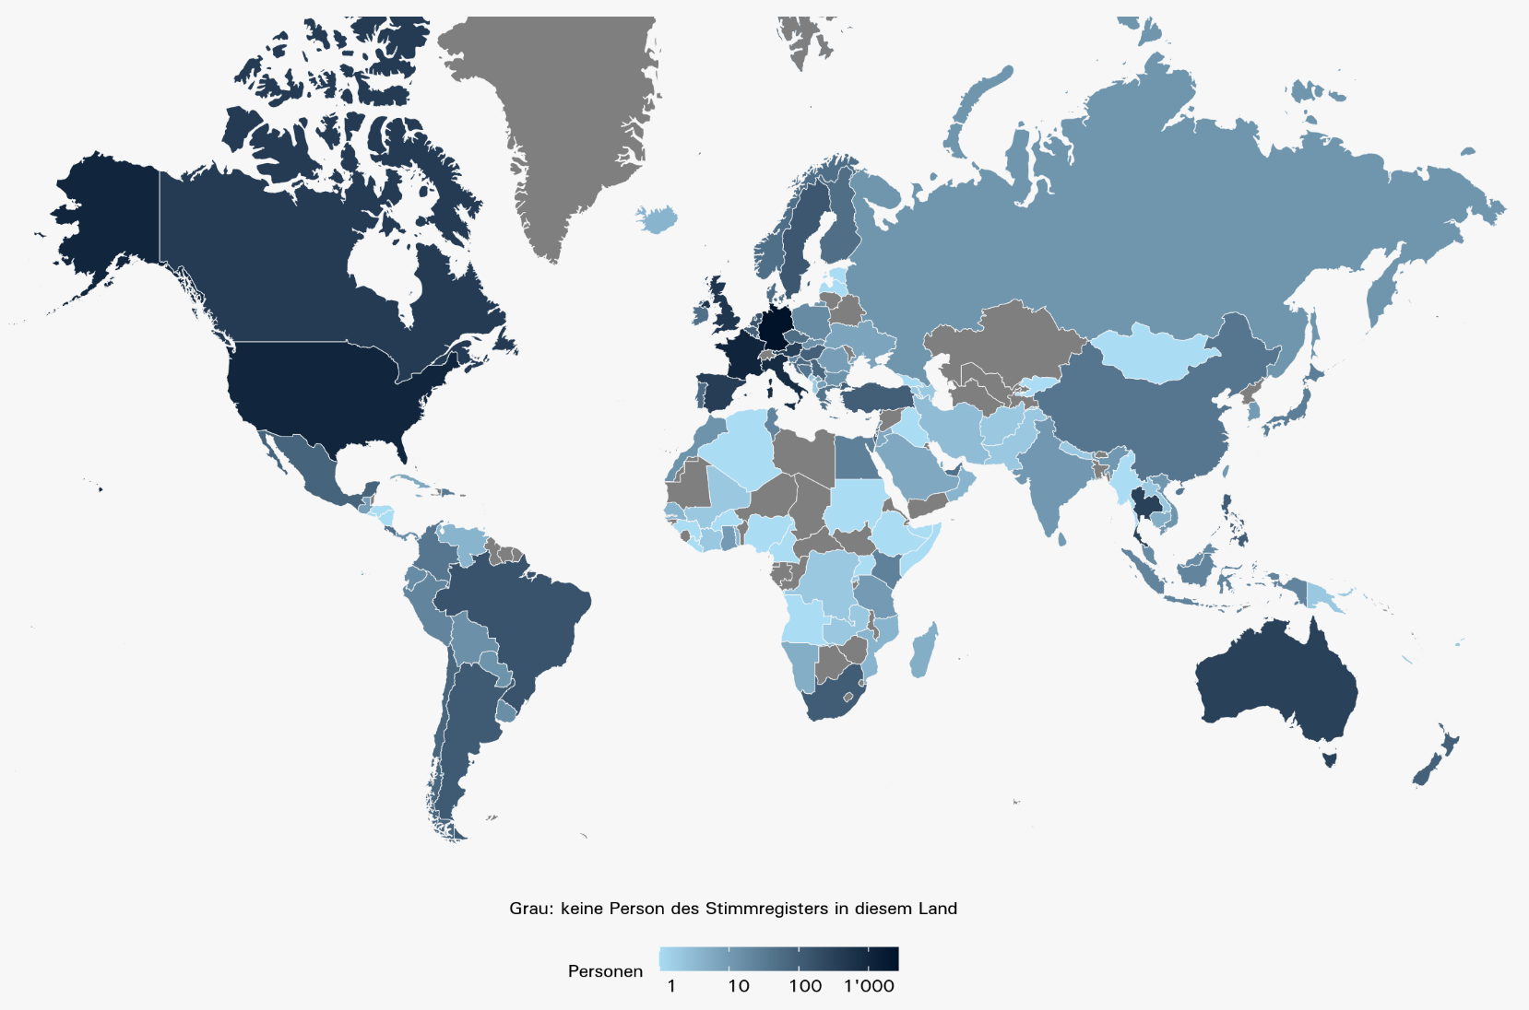
Karten: Im Stimmregister eingetragene Auslandschweizer/-innen in Europa und weltweit, 2020

 | In Europa: | Weltweit:

